Pruebas Unitarias
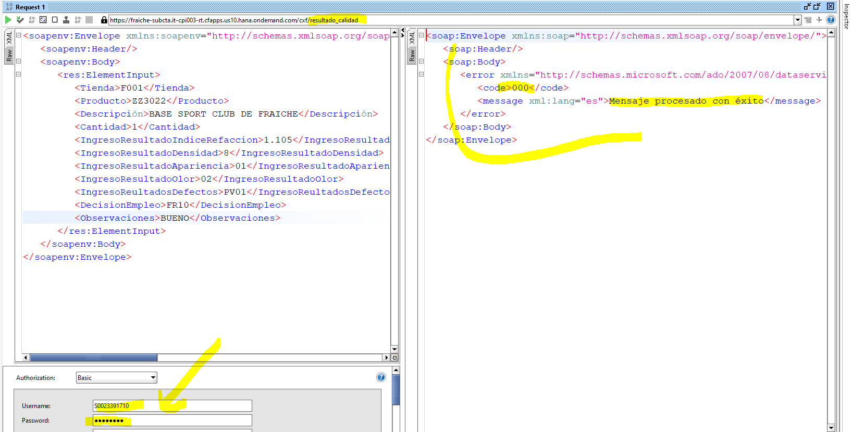
QAS | SAP

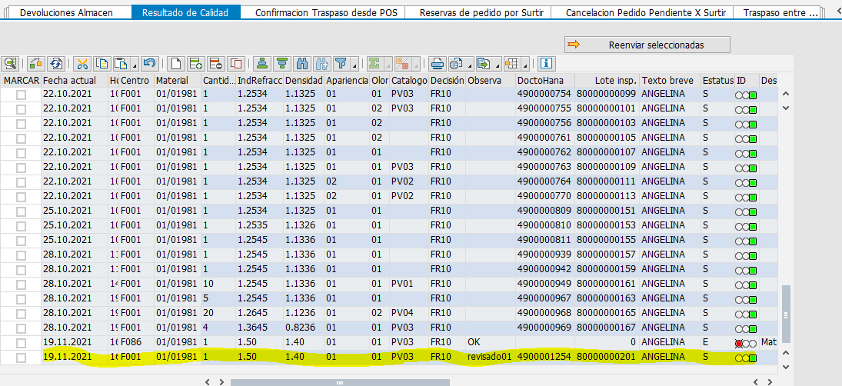

Registro exitoso

Referencia- Txt
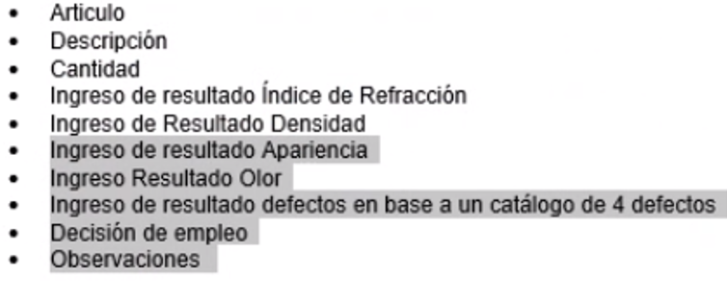
EJEMPLO:

